T.CONTENT
 | 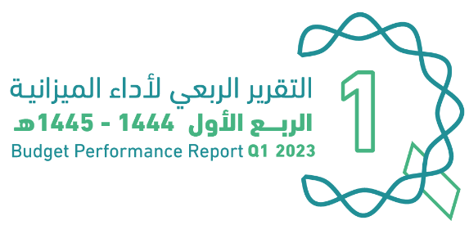
العنوان | Subject
مقدمة | INTRODUCTION
الميزانيـــــة العامـــــة للدولــــــة للسنة المالية 1445/1444هـ (2023م) | The Government Budget For FY 2023
الملخص التنفيذي لأداء الميزانيـــــة العامـــــة للدولــــــة للربع الأول من السنة المالية 1445/1444هـ (2023م) | Summary of Q1 Performance
الإيرادات | Revenues
المصروفات | Expenditures
التمويل | Financing
رصيد الاحتياطي العام للدولة والحساب الجاري | Government Reserve and Current Account
الدين العام | Public Debt
ملحق تعريف البنود | Appendix on the Definition

Summary
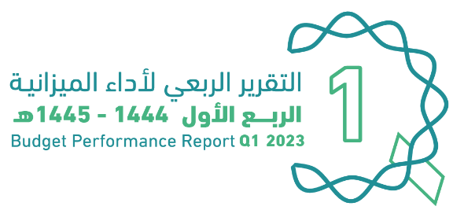

الملخص التنفيذي |  | Summary of Q1 Performance
النتائج الفعلية لأداء الميزانية للربع الأول من السنة المالية 1444/ 1445هـ (2023م) |  | Actual performance in Q1 of FY 2023
(مليون ريال) |  | (SAR Million)
Revenues
Expenditures
Surplus/(Deficit)

 | 280944
 | 283855
 | -2910

الإيرادات
المصروفات
الفائض/ (العجز)

أداء الميزانية العامة للدولة للربع الأول من السنة المالية الحالية 1444/ 1445هـ (2023م) | Quarterly Budget Performance Report of FY 2023 Q1 (1444/1445 H)

Debt
 |  |  |  | 
الديــــن العــــام |  |  |  |  | Public Debt
الدين العام للربع الأول للسنة المالية 1444/ 1445هـ (2023م) |  |  |  |  | Public debt in Q1 of FY 2023
(مليون ريال) |  |  |  |  | (SAR Million)
الدين العام | البيان | الدين الداخلي | الدين الخارجي | Item | Public Debt
 |  | Domestic Debt | External Debt
 | الرصيد أول الفترة | 990,084 |  | Beginning of Period Balance
 |  | 614,956 | 375,128
 | الإصدارات أو الاقتراض | 12,412 | 37,500 | Issuances or Borrowings
 | سداد أصل الدين | 8,864 | 68,878 | Principal Repayment
 | إطفاء سندات حكومية | 0 | 0 | Amortization of Government Bonds
 | الرصيد آخر الفترة | 618,504 | 343,750 | End of Period Balance
 |  | 962,254

أداء الميزانية العامة للدولة للربع الأول من السنة المالية الحالية 1444/ 1445هـ (2023م) |  |  |  |  | Quarterly Budget Performance Report of FY 2023 Q1 (1444 / 1445 H)

